工作表1
P1 | 翁可欣 | 优秀、理解能力中等偏强、很自律，家长也很上心、能理解但是知识运用弱一点、前期需要多关注 | 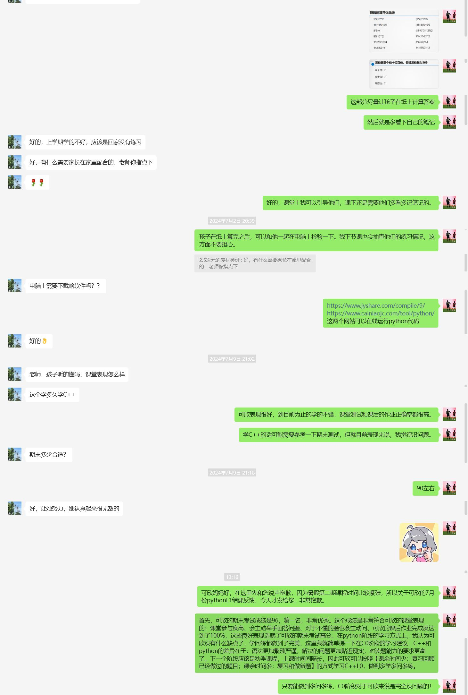
 | 郑道柯 | 非常优秀、理解能力强、会主动运用新知识、很自律 | 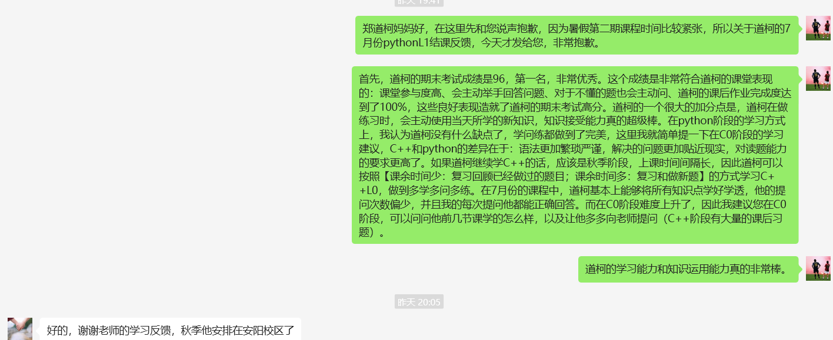
 | 陈妍茜 | 优秀、理解能力中等偏强、不是很自律作业完成度不高、有时候需要批评一下 | 
 | 郑宗民 | 中等偏弱、理解能力中等偏弱、很吵很浮躁需要经常管束 | 
 | 郑远 | 一般、理解能力一般(年龄太小、一下子接受不了太多东西、笔记很差 | 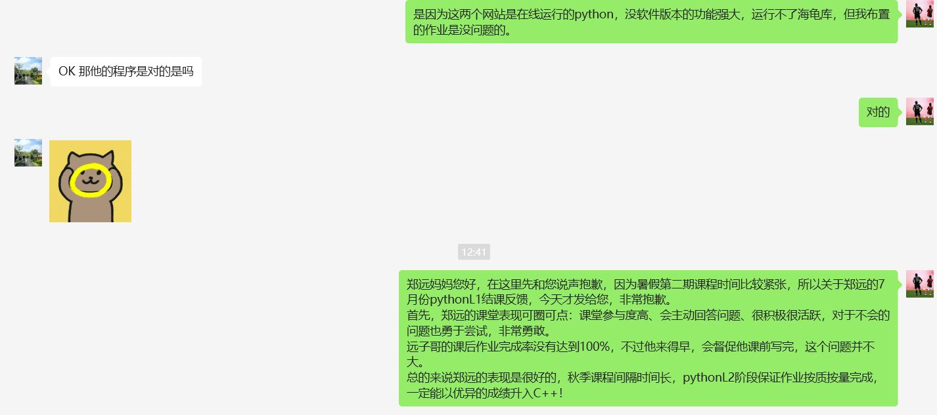
 | 贾政翰 | 一般、理解能力中等(七月份时间安排太满经常迟到不做作业无法确定真实水平、比较吵容易跑神、有时候认真学的话还是可以的

